상품제안서
3단수동 베이직우산 | 상품코드: S27259

 |  |  |  |  |  |  | 02-713-8555 | www.synergygift.co.kr
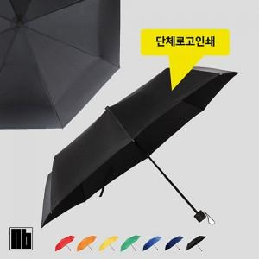

【상세/제작정보】

【인쇄/포장옵션】 | 실크, 원단1도인쇄 / 포장지포장

【공급단가】 | 수량 | 100~ | 200~ | 500~ | 1,000~ | 3,000~
*VAT별도 | 단가 | 5,530원 | 5,330원 | 5,120원 | 4,920원 | 4,790원

【상품 URL】 | https://www.synergygift.co.kr:443/src/goods_detail.php?gdno=27259

